BDI
REVITALIZAÇÃO DE ACESSO ENTRE OS BAIRROS CORNÉLIO PIRES E JARDIM BANDEIRANTES
QUADRO DE COMPOSIÇÃO DO BDI

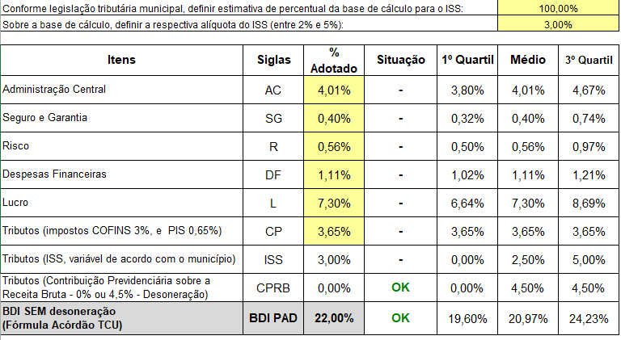

 | Tietê, 13 de outubro de 2025.

 | ALVARO FLORIAM GEBRAIEL BELLAZ
 | CREA: 507.011.280-5
 | SECRETÁRIO DE OBRAS E PLANEJAMENTO

